Chi tiết địa chất
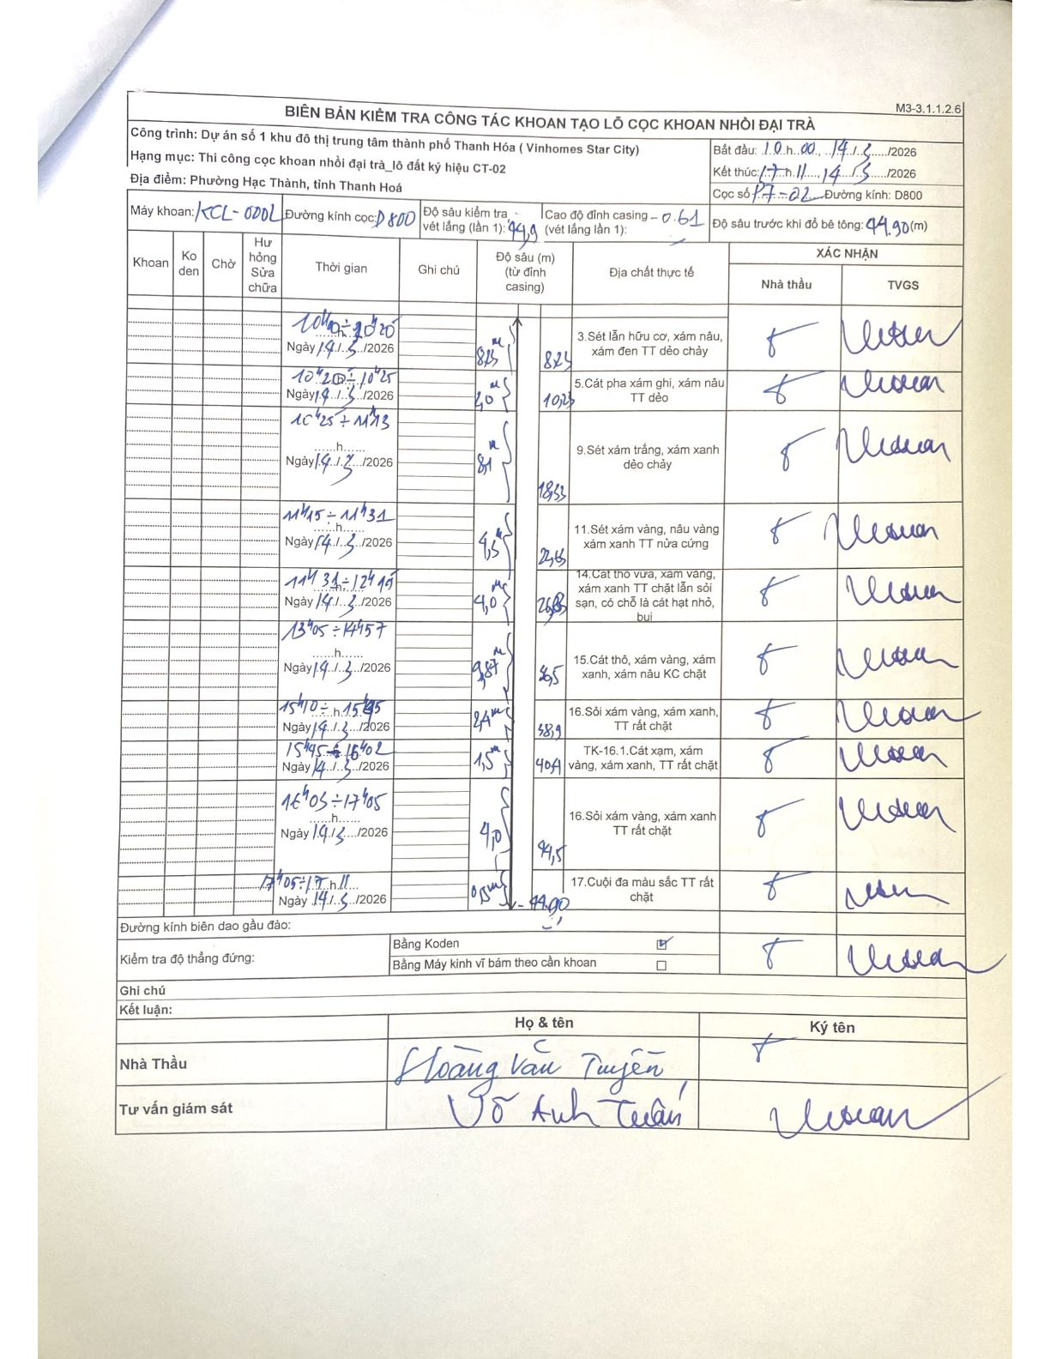
Dự án | Dự án số 1 khu đô thị trung tâm thành phố Thanh Hóa (Vinhomes Star City)
Hạng mục | Thi công cọc khoan nhồi đại trà_lô đất ký hiệu CT-02
Tên bộ phận | Phường Hạc Thành, tỉnh Thanh Hoá
Số hiệu cọc | P7-22
Biên bản số | KCL-002
Đường kính | D800
Bắt đầu thi công | 10:00 14/03/2026
Kết thúc thi công | 17:11 14/03/2026

Địa chất TT | Đường kính | Mô tả lớp thiết kế | Từ (h) | Đến (h) | Cao độ từ | Cao độ đến | T.Gian (h) | Dài (m) | V (m/h) | Ghi chú
1 | D800 | 3.Sét lẫn hữu cơ, xám nâu, xám đen TT dẻo chảy | 10h00 14/03/2026 | 10h20 14/03/2026 | 0 | -1.1 | 0.33 | 1.1 | 3.3
2 | D800 | 5.Cát pha xám ghi, xám nâu TT dẻo | 10h20 14/03/2026 | 10h25 14/03/2026 | 0 | -7.6 | 0.08 | 7.6 | 91.2
3 | D800 | 9.Sét xám trắng, xám xanh dẻo chảy | 10h25 14/03/2026 | 11h13 14/03/2026 | 0 | -1.4 | 0.8 | 1.4 | 1.75
4 | D800 | 11.Sét xám vàng, nâu vàng xám xanh TT nửa cứng | 11h15 14/03/2026 | 11h31 14/03/2026 | 0 | -9 | 0.27 | 9 | 33.75
5 | D800 | 14.Cát thô vừa, xám vàng, xám xanh TT chặt lẫn sỏi sạn, có chỗ là cát hạt nhỏ, bụi | 11h31 14/03/2026 | 12h19 14/03/2026 | 0 | -4.1 | 0.8 | 4.1 | 5.12
6 | D800 | 15.Cát thô, xám vàng, xám xanh, xám nâu KC chặt | 13h05 14/03/2026 | 14h57 14/03/2026 | 0 | -9.7 | 1.87 | 9.7 | 5.2
7 | D800 | 16.Sỏi xám vàng, xám xanh, TT rất chặt | 15h10 14/03/2026 | 15h45 14/03/2026 | 0 | -6 | 0.58 | 6 | 10.29
8 | D800 | TK-16.1.Cát xám, xám vàng, xám xanh, TT rất chặt | 15h45 14/03/2026 | 16h02 14/03/2026 | 0 | -1.5 | 0.28 | 1.5 | 5.29
9 | D800 | 16.Sỏi xám vàng, xám xanh TT rất chặt | 16h03 14/03/2026 | 17h05 14/03/2026 | 0 | -4.1 | 1.03 | 4.1 | 3.97
10 | D800 | 17.Cuội đa màu sắc TT rất chặt | 17h05 14/03/2026 | 17h11 14/03/2026 | 0 | -0.4 | 0.1 | 0.4 | 4

ẢNH BIÊN BẢN GỐC

